상품제안서
트레비앙 전동 와인오프너 선물세트 DM-803V2 [별도문의] 인쇄무료 | 상품코드: F17415

 |  | 02-412-0044 | www.easy1.co.kr
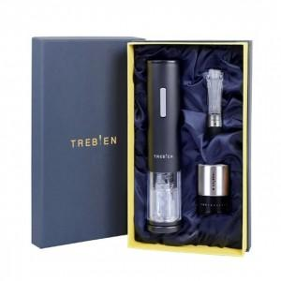 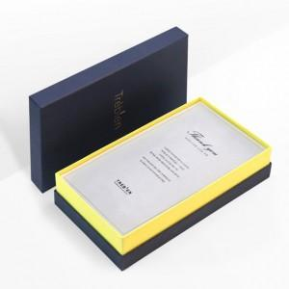

【상세/제작정보】 | ★건전지, 선물포장, 쇼핑백은 추가 옵션입니다.[별도문의]

【인쇄/포장옵션】 | 실크, 개별인쇄 / 포장지포장

【공급단가】 | 수량
*VAT별도 | 단가

【상품 URL】 | https://dev.easy1.co.kr:443/src/goods_detail.php?gdno=17415

